JAN-MAIO 2020
CONTROLADORIA GERAL DO MUNICÍPIO SUBCONTROLADORIA DE OUVIDORIA

LEI DE ACESSO À INFORMAÇÃO - JANEIRO A DEZEMBRO/2020

PERÍODO: 01/01/2020 A 31/12/2020
Escopo do período: Registro e Encerramento de manifestações no Sistema de Ouvidoria e Gestão Pública

 |  | ASSUNTOS | nº | %
 |  | CONTRATOS | 50 | 3.40%
 |  | COVID-19 | 67 | 4.56%
 |  | CULTURA | 6 | 0.40%
 |  | DADOS PESSOAIS | 26 | 1.73%
 |  | DOCUMENTAÇÃO | 95 | 6.46%
 |  | EDITAIS | 20 | 1.36%
 |  | EDUCAÇÃO | 57 | 3.88%
 |  | FINANÇAS | 86 | 5.85%
 |  | LICITAÇÕES | 25 | 1.70%
 |  | MEIO AMBIENTE | 35 | 2.38%
 |  | OBRAS | 101 | 6.87%
 |  | OUTROS | 409 | 27.82%
 |  | POLÍTICAS | 35 | 2.38%
 |  | PROCESSOS | 29 | 1.93%
 |  | RECURSOS HUMANOS | 69 | 4.69%
 |  | SAÚDE | 146 | 9.93%
 |  | SEGURANÇA | 28 | 1.87%
 |  | SERVIÇOS URBANOS | 54 | 3.60%
 |  | TRÂNSITO | 70 | 4.66%
 |  | TRANSPORTE | 60 | 4.00%
 |  | TURISMO | 2 | 0.13%
 |  | TOTAL | 1,470 | 100%

 | DESDOBRAMENTO POR PRAZO DE RESPOSTA
 |  | TOTAL | 1,470 | 100%
 |  | 1 a 20 dias : | 1,069 | 72.72%
 |  | 21 a 30 dias: | 296 | 20.14%
 |  | Acima de 30 dias: | 6 | 0.41%
 |  | Pendentes | 99 | 6.73%
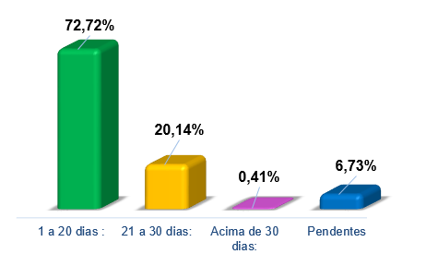

 | DESDOBRAMENTO POR MEIO DE ENTRADA
 |  | TOTAL | 1,470 | 100%
 |  | Origem Interna | 92 | 6.26%
 |  | Portal | 1027 | 69.86%
 |  | Portal Mobile | 98 | 6.67%
 |  | Telefônico | 253 | 17.21%
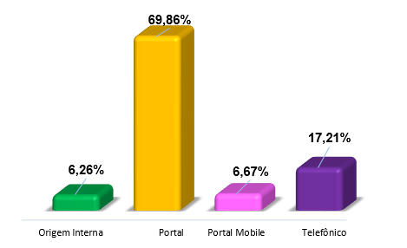

 | DESDOBRAMENTO POR RESULTADO
 |  |  | 1,470 | 100%
 |  | Informação fornecida | 1356 | 92.24%
 |  | Ainda não definido | 10 | 0.68%
 |  | Informação sigilosa | 6 | 0.41%
 |  | Declaração não fornecida | 54 | 3.67%
 |  | Informação parcial | 44 | 2.99%

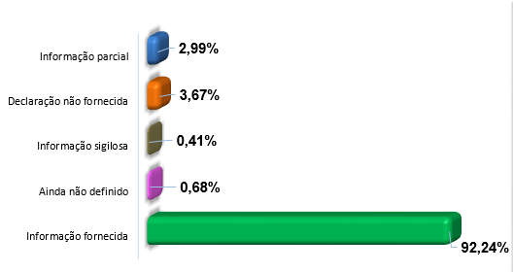

 |  | Evolução Mensal
 |  | Janeiro | 171 | 11.63%
 |  | Fevereiro | 179 | 12.18%
 |  | Março | 113 | 7.69%
 |  | Abril | 38 | 2.59%
 |  | Maio | 41 | 2.79%
 |  | Junho | 134 | 9.12%
 |  | Julho | 126 | 8.57%
 |  | Agosto | 119 | 8.10%
 |  | Setembro | 163 | 11.09%
 |  | Outubro | 159 | 10.82%
 |  | Novembro | 112 | 7.62%
 |  | Dezembro | 115 | 7.82%
 |  | TOTAL | 1,470 | 100.00%

 |  | EVOLUÇÃO MENSAL

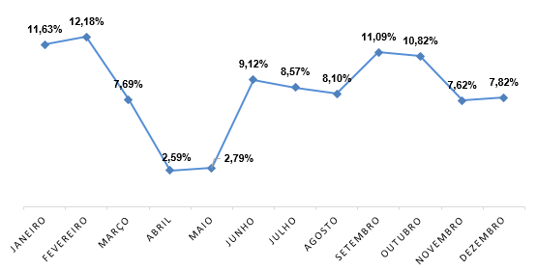

 |  | COMPARATIVO

 |  |  | 2018 | 2019 | 2020
 |  | Janeiro | 59 | 221 | 171
 |  | Fevereiro | 65 | 123 | 179
 |  | Março | 119 | 144 | 113
 |  | Abril | 112 | 142 | 38
 |  | Maio | 106 | 139 | 41
 |  | Junho | 109 | 112 | 134
 |  | Julho | 122 | 165 | 126
 |  | Agosto | 119 | 135 | 119
 |  | Setembro | 56 | 177 | 163
 |  | Outubro | 128 | 155 | 159
 |  | Novembro | 91 | 159 | 112
 |  | Dezembro | 76 | 100 | 115
 |  | TOTAL | 1772 | 1162 | 1,470

